Лист1
Коммерческое предложение от 12.05.2025 г. Торгового унитарного предприятия "Столиноптторг"

№ п/п | Наименование продукции | Ед. изм. | Цена без НДС (ФСН) | Ставка НДС % | ФОТО продукции

1 | Бумага туалетная на втулке, 1/20 40 метров | рулон | 0.57 | 20% | 
2 | Бумага туалетная на втулке, 1/20 55 метров | рулон | 0.69 | 20% | 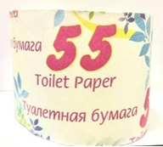
3 | Бумага туалетная без втулки, 1/20 65 метров | рулон | 0.75 | 20% | 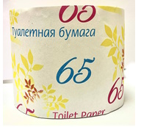
4 | Бумага туалетная на втулке, 1/15 80 метров | рулон | 0.93 | 20% | 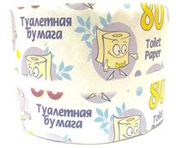
5 | Бумага туалетная без втулки, 1/15 90 метров | рулон | 1.01 | 20%
7 | Бумага туалетная двухслойная белая 20м*4 рул | набор | 2.05 | 20%
8 | Полотенца бумажные, двухслойные 1/2 | набор | 2.61 | 20%
9 | Полотенца бумажные, 260гр.*2 рул. 1/15 | набор | 2.28 | 20% | 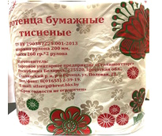
10 | Салфетки бумажные белые 50-шт. 1/60 | пачка | 0.65 | 20% | 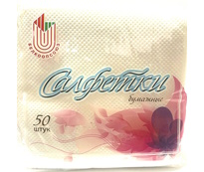
11 | Салфетки бумажные белые 100-шт. 1/40 | пачка | 0.99 | 20%
12 | Перчатки трикотажные Х/Б от минимальных рисков 1/80 | пара | 0.86 | 20%
13 | Перчатки трикотажные Х/Б с ПВХ от минимальных рисков 1/80 | пара | 0.93 | 20%
 | * Опторым покупателям скидка 10-15% в зависимости от объемов.

 | Тел.: 8 (01655) 2-23-61 | Жук Максим Сергеевич |  | Моб. телефон: +37529 531-26-37
 | 8 (01655) 48-4-58 | Снипич Александр Ростиславович |  | +37533 318-40-93

